2023
 | Title | 내용 | 1월 | 2월 | 3월 | 4월 | 5월 | 6월 | 7월 | 8월 | 9월 | 10월 | 11월 | 12월
공통 | 월간 Azure 비용 | 20일시작 25일 마감, VER 작성-> GW에서 팀장 Sign -> 출력물 회계팀 약 40 만원 | 완료 | 완료 | 완료 | 완료 | 완료 | 완료 | 완료
 | 월간 구매 세금계산서 | 24일
 | MS SQL DataBase Direct access review (DMS DLL) |  |  |  |  |  |  |  |  |  | GroupWare 작성 | GroupWare 작성 | GroupWare 작성 | GroupWare 작성

특정월 | Office 년간 계약 |  |  |  |  |  |  |  |  |  |  | 견적 시작 |  | 종료
 | Webapp 인증서 | 약 430,000 다음달 azure비용에 추가 |  |  |  |  |  |  |  |  | 견적 시작 | 종료
 | Webapp 년간 계약 |  |  | 300만원 이하시 시작
 | Office 년간 계약 (SandBox 366,000) |  |  |  |  |  | Office 년간 계약 (SandBox 366,000)
 | 이상혁씨 | 월 중순 |  |  | 작업량 확인 및 처리 |  |  | 작업량 확인 및 처리 |  |  | 작업량 확인 및 처리 |  |  | 작업량 확인 및 처리
 | WildCard 인증서 | 7월 19일 |  |  |  |  |  | EnTrust 인증서 구매
 | Quator OS and DB Access Security ( User Access Review ) |  |  |  |  |  |  |  | GroupWare 작성 |  |  | GroupWare 작성
 | AD User 분기별 리스트 |  |  |  |  |  |  |  | GroupWare 작성 |  |  | GroupWare 작성

특정 년 | DocuSign Saml 인증서 | 2022년 |  |  |  |  |  |  |  |  |  |  | 종료
 | Box.com SAML인증서 | 2025년

불특정 | Office License추가 | PR만 올리면 된다 -> 출력 필요 없슴 |  |  |  |  |  |  |  |  |  |  | 종료

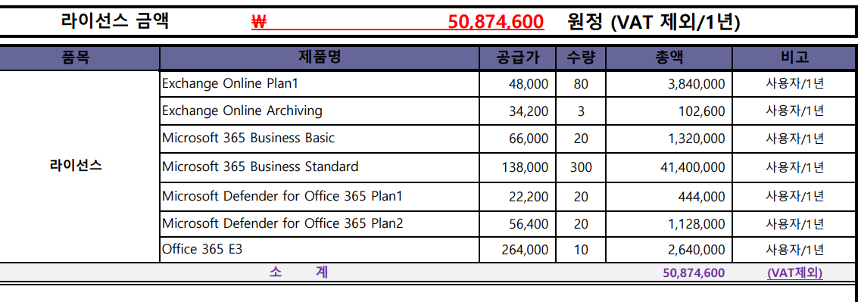
 |  | 내용 | Desc | 초기 구매 | 12개월 환산
 | Office 365 구매 비용 | Purchase of Additional Microsoft 365 Business Standard Licenses for IVI Staff (300 copies) + E3(10ea) | 기본 구매 | 50,874,600 | 50,874,600
 |  | Office 365 E3 (30ea) | 8월 구매 | 3,168,000 | 10,000,000
 |  | P1(10ea) | 2월 구매 | 596,000 | 700,000
 |  | SandBox (5ea) | 5 월 | 366,000 | 366,000
 |  | 합계 | 61,940,600
 | 인증서 | Wildcard Certificate for Azure web app | 11월 | 431,970 | 431,970
 |  | Wildcard Certificate for On-Premess | 6월 | 900,000 | 900,000
 |  | 합계 | 1,331,970
 | Azure 비용 문구 | Azure Cloud Service November (10.1 ~ 10.31 2022) |  | G/L Account | Service - Cloud/Web service
 |  | and 1year Wildcard Certificate for web app (Oct 11 2022 ~ Oct 11 2023)

